Компоненты временного ряда ВВП
Данные о средней заработной плате
Имеются данные о среднемесячной номинальной начисленной заработной плате работников по полному кругу организаций за период с 2013 по 2022 год по кварталам в руб., требуется выявить и устранить сезонную компоненту, сформировать тренд и оценить погрешность |  |  |  |  |  |  |  |  |  |  |  | https://view.officeapps.live.com/op/view.aspx?src=https%3A%2F%2Frosstat.gov.ru%2Fstorage%2Fmediabank%2Ftab1_zpl_01-2023.xlsx&wdOrigin=BROWSELINK
ур | yt | итого за 4 уровня | скользящая средняя | центр скользящей средней | оценка скользящей средней | Si | T+E=yt-Si | T model | (T+Si) model | E | E^2
1 | 16370.00 | - | - | - | - | 1977.00 | 14393.00 | 15229.78 | 17206.78 | -836.78 | 700200.19
2 | 17507.90 | - | - | - | - | 1060.04 | 16447.86 | 15759.56 | 16819.60 | 688.30 | 473753.16
3 | 19003.50 | 72985.70 | 18246.43 | 18364.10 | -639.40 | -701.44 | 19704.94 | 16289.34 | 15587.90 | 3415.60 | 11666308.65
4 | 20104.30 | 73927.10 | 18481.78 | 18673.81 | -1430.49 | -2335.60 | 22439.90 | 16819.12 | 14483.52 | 5620.78 | 31593218.55
5 | 17311.40 | 75463.40 | 18865.85 | 19058.41 | 1747.01 | 1977.00 | 15334.40 | 17348.90 | 19325.90 | -2014.50 | 4058208.85
6 | 19044.20 | 77003.90 | 19250.98 | 19504.25 | 460.05 | 1060.04 | 17984.16 | 17878.68 | 18938.72 | 105.48 | 11125.46
7 | 20544.00 | 79030.10 | 19757.53 | 19902.09 | -641.91 | -701.44 | 21245.44 | 18408.46 | 17707.02 | 2836.98 | 8048443.31
8 | 22130.50 | 80186.60 | 20046.65 | 20135.00 | -1995.50 | -2335.60 | 24466.10 | 18938.24 | 16602.64 | 5527.86 | 30557286.08
9 | 18467.90 | 80893.40 | 20223.35 | 20378.93 | 1911.02 | 1977.00 | 16490.90 | 19468.02 | 21445.02 | -2977.12 | 8863241.43
10 | 19751.00 | 82138.00 | 20534.50 | 20653.16 | 902.16 | 1060.04 | 18690.96 | 19997.80 | 21057.84 | -1306.84 | 1707837.86
11 | 21788.60 | 83087.30 | 20771.83 | 20823.98 | -964.63 | -701.44 | 22490.04 | 20527.58 | 19826.14 | 1962.46 | 3851240.80
12 | 23079.80 | 83504.50 | 20876.13 | 20963.78 | -2116.02 | -2335.60 | 25415.40 | 21057.36 | 18721.76 | 4358.04 | 18992551.99
13 | 18885.10 | 84205.70 | 21051.43 | 21107.24 | 2222.14 | 1977.00 | 16908.10 | 21587.14 | 23564.14 | -4679.04 | 21893412.07
14 | 20452.20 | 84652.20 | 21163.05 | 21283.52 | 831.32 | 1060.04 | 19392.16 | 22116.92 | 23176.96 | -2724.76 | 7424331.82
15 | 22235.10 | 85616.00 | 21404.00 | 21616.63 | -618.47 | -701.44 | 22936.54 | 22646.70 | 21945.26 | 289.84 | 84005.98
16 | 24043.60 | 87317.00 | 21829.25 | 22012.43 | -2031.17 | -2335.60 | 26379.20 | 23176.48 | 20840.88 | 3202.72 | 10257444.31
17 | 20586.10 | 88782.40 | 22195.60 | 22380.99 | 1794.89 | 1977.00 | 18609.10 | 23706.26 | 25683.26 | -5097.16 | 25981036.53
18 | 21917.60 | 90265.50 | 22566.37 | 22763.57 | 845.97 | 1060.04 | 20857.56 | 24236.04 | 25296.08 | -3378.48 | 11414145.41
19 | 23718.20 | 91843.10 | 22960.77 | 23196.82 | -521.38 | -701.44 | 24419.64 | 24765.82 | 24064.38 | -346.18 | 119842.08
20 | 25621.20 | 93731.50 | 23432.88 | 23814.40 | -1806.80 | -2335.60 | 27956.80 | 25295.60 | 22960.00 | 2661.20 | 7082009.46
21 | 22474.50 | 96783.70 | 24195.93 | 24630.75 | 2156.25 | 1977.00 | 20497.50 | 25825.38 | 27802.38 | -5327.88 | 28386301.59
22 | 24969.80 | 100262.30 | 25065.58 | 25515.50 | 545.70 | 1060.04 | 23909.76 | 26355.16 | 27415.20 | -2445.40 | 5979994.41
23 | 27196.80 | 103861.70 | 25965.43 | 26232.19 | -964.61 | -701.44 | 27898.24 | 26884.94 | 26183.50 | 1013.30 | 1026772.53
24 | 29220.60 | 105995.80 | 26498.95 | 26706.30 | -2514.30 | -2335.60 | 31556.20 | 27414.72 | 25079.12 | 4141.48 | 17151893.98
25 | 24608.60 | 107654.60 | 26913.65 | 27057.30 | 2448.70 | 1977.00 | 22631.60 | 27944.50 | 29921.50 | -5312.90 | 28226902.72
26 | 26628.60 | 108803.80 | 27200.95 | 27301.51 | 672.91 | 1060.04 | 25568.56 | 28474.28 | 29534.32 | -2905.72 | 8443224.46
27 | 28346.00 | 109608.30 | 27402.07 | 27434.25 | -911.75 | -701.44 | 29047.44 | 29004.06 | 28302.62 | 43.38 | 1881.64
28 | 30025.10 | 109865.70 | 27466.43 | 27109.78 | -2915.32 | -2335.60 | 32360.70 | 29533.84 | 27198.24 | 2826.86 | 7991162.98
29 | 24866.00 | 107012.50 | 26753.13 | 26683.16 | 1817.16 | 1977.00 | 22889.00 | 30063.62 | 32040.62 | -7174.62 | 51475167.16
30 | 23775.40 | 106452.80 | 26613.20 | 26763.88 | 2988.47 | 1060.04 | 22715.36 | 30593.40 | 31653.44 | -7878.04 | 62063556.91
31 | 27786.30 | 107658.20 | 26914.55 | 27298.78 | -487.52 | -701.44 | 28487.74 | 31123.18 | 30421.74 | -2635.44 | 6945555.34
32 | 31230.50 | 110732.00 | 27683.00 | 28696.71 | -2533.79 | -2335.60 | 33566.10 | 31652.96 | 29317.36 | 1913.14 | 3660121.93
33 | 27939.80 | 118841.70 | 29710.43 | 30656.95 | 2717.15 | 1977.00 | 25962.80 | 32182.74 | 34159.74 | -6219.94 | 38687649.28
34 | 31885.10 | 126413.90 | 31603.48 | 32713.60 | 828.50 | 1060.04 | 30825.06 | 32712.52 | 33772.56 | -1887.46 | 3562515.48
35 | 35358.50 | 135294.90 | 33823.73 | 34881.06 | -477.44 | -701.44 | 36059.94 | 33242.30 | 32540.86 | 2817.64 | 7939083.04
36 | 40111.50 | 143753.60 | 35938.40 | 36520.29 | -3591.21 | -2335.60 | 42447.10 | 33772.08 | 31436.48 | 8675.02 | 75256050.32
37 | 36398.50 | 148408.70 | 37102.18 | 37463.00 | 1064.50 | 1977.00 | 34421.50 | 34301.86 | 36278.86 | 119.64 | 14313.81
38 | 36540.20 | 151295.30 | 37823.83 | 38091.31 | 1551.11 | 1060.04 | 35480.16 | 34831.64 | 35891.68 | 648.52 | 420574.68
39 | 38245.10 | 153435.20 | 38358.80 | - | - | -701.44 | 38946.54 | 35361.42 | 34659.98 | 3585.12 | 12853069.98
40 | 42251.40 | - | - | - | - | -2335.60 | 44587.00 | 35891.20 | 33555.60 | 8695.80 | 75617016.14
 |  |  |  |  |  |  |  |  |  | SUM | 640482452.37

Показатель | Год | Квартал
 |  | 1 | 2 | 3 | 4
 | 2013 | - | - | -639.40 | -1430.49
 | 2014 | 1747.01 | 460.05 | -641.91 | -1995.50
 | 2015 | 1911.02 | 902.16 | -964.63 | -2116.02
 | 2016 | 2222.14 | 831.32 | -618.47 | -2031.17
 | 2017 | 1794.89 | 845.97 | -521.38 | -1806.80
 | 2018 | 2156.25 | 545.70 | -964.61 | -2514.30
 | 2019 | 2448.70 | 672.91 | -911.75 | -2915.32
 | 2020 | 1817.16 | 2988.47 | -487.52 | -2533.79
 | 2021 | 2717.15 | 828.50 | -477.44 | -3591.21
 | 2022 | 1064.50 | 1551.11 | - | -
Итого за квартал i | Сумма | 17878.82 | 9626.21 | -6227.11 | -20934.61
Si mean | Cумма | 1986.54 | 1069.58 | -691.90 | -2326.07
Скорректированная скользящая средняя (Si) |  | 1977.00 | 1060.04 | -701.44 | -2335.60 | 0.00 | Равенство 0 сезонной компоненты

Корректирующий коэффициент K
K | 9.536

Оценка
Сумма квадратов ошибок | 640482452.37 |  |  | yt
Среднее значение ряда | 25560.51 |  |  | 16370 | 84465520.01
Сумма квадратов отклонений ряда | 1726730534.10 |  |  | 17507.9 | 64844568.08
Процент объяснения | 0.63 |  |  | 19003.5 | 42994412.93
 |  |  |  | 20104.3 | 29770254.85
 |  |  |  | 17311.4 | 68047857.04
 |  |  |  | 19044.2 | 42462328.60
 |  |  |  | 20544 | 25165397.66
 |  |  |  | 22130.5 | 11764985.75
 |  |  |  | 18467.9 | 50305152.08
 |  |  |  | 19751 | 33750435.49
 |  |  |  | 21788.6 | 14227323.91
 |  |  |  | 23079.8 | 6153934.51
 |  |  |  | 18885.1 | 44561132.05
 |  |  |  | 20452.2 | 26094856.60
 |  |  |  | 22235.1 | 11058368.30
 |  |  |  | 24043.6 | 2301023.53
 |  |  |  | 20586.1 | 24744779.72
 |  |  |  | 21917.6 | 13270811.48
 |  |  |  | 23718.2 | 3394115.35
 |  |  |  | 25621.2 | 3682.97
 |  |  |  | 22474.5 | 9523473.15
 |  |  |  | 24969.8 | 348941.26
 |  |  |  | 27196.8 | 2677436.78
 |  |  |  | 29220.6 | 13396240.51
 |  |  |  | 24608.6 | 906137.41
 |  |  |  | 26628.6 | 1140810.91
 |  |  |  | 28346 | 7758940.61
 |  |  |  | 30025.1 | 19932541.55
 |  |  |  | 24866 | 482347.61
 |  |  |  | 23775.4 | 3186626.64
 |  |  |  | 27786.3 | 4954130.00
 |  |  |  | 31230.5 | 32148758.25
 |  |  |  | 27939.8 | 5661009.01
 |  |  |  | 31885.1 | 40000407.05
 |  |  |  | 35358.5 | 96000559.05
 |  |  |  | 40111.5 | 211731237.23
 |  |  |  | 36398.5 | 117461973.05
 |  |  |  | 36540.2 | 120553537.60
 |  |  |  | 38245.1 | 160898760.05
 |  |  |  | 42251.4 | 278585725.54

Согласованность экспертов
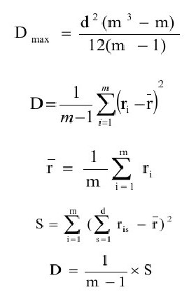

m - количество экспертов
n - количество критериев оценки

 | 1 | 2 | 3 | 4 | 5 | 6 | 7 | 8 | SUM
Эксперты | Вкус и запах | Консистенция | Цвет | Упаковка | Содержание жира | Торговое наименование | Производитель | Цена
1 | 8 | 7 | 4 | 2 | 5 | 3 | 1 | 6
2 | 8 | 7 | 3 | 2 | 4 | 5 | 1 | 6
3 | 7 | 8 | 5 | 1 | 3 | 4 | 2 | 6
4 | 7 | 8 | 3 | 2 | 4 | 6 | 1 | 5
5 | 8 | 7 | 5 | 1 | 4 | 6 | 2 | 3
6 | 8 | 7 | 4 | 1 | 5 | 6 | 2 | 3
7 | 7 | 8 | 5 | 2 | 4 | 6 | 3 | 1
SUM ri | 53 | 52 | 29 | 11 | 29 | 36 | 12 | 30 | 252
r mean | 31.5
S = (ri-rmean)^2 | 462.25 | 420.25 | 6.25 | 420.25 | 6.25 | 20.25 | 380.25 | 2.25 | 1718
W | 0.835

ХИ2 опытное | 40.070
ХИ2 критическое | 14.067
ХИ2 опытное > ХИ2 критическое => оценки эспертов согласованы

 | 1 | 2
Вкус и запах | 8 | 5
Консистенция | 7 | 7
Цвет | 4 | 4
Упаковка | 2 | 1
Содержание жира | 5 | 5
Торговое наименование | 3 | 6
Производитель | 1 | 2
Цена | 6 | 3

X max | 8
X min | 1
n | 8
delta x | 1.759

l | Xi | Xi+1 | ni' | ni'' | ((ni' - ni'')^2)/ni''
1 | 1.000 | 2.759 | 2 | 2 | 0
2 | 2.759 | 4.517 | 2 | 2 | 0
3 | 4.517 | 6.276 | 2 | 3 | 0.33333333333
4 | 6.276 | 8.000 | 2 | 1 | 1

ХИ оп | 1.333
ХИ крит | 7.815

ХИ оп < ХИ кр => согласованы

Тест Граббса
Имеются данные о величине чистой прибыли Российских компаний в 2021 году в млрд.руб.(https://www.forbes.ru/biznes/477863-samye-pribyl-nye-kompanii-rossii-2022-rejting-forbes)
1. Определить имееются ли в выборке ложные данные, используя метод Грраббса с уровнем значимости 0,95
2. Проверить, соответствует ли полученная выборка экспоненциальному закону распределения, используя критерий хи-квадрат Пирсона с уровнем значимости 0,95
Компания | Чистая прибыль
Газпром | 2159.10
Сбербанк | 1245.90
Роснефть | 1012.00
Лукойл | 775.50
Сургутнефтегаз | 513.20
Норильский никель | 512.90
Новатэк | 451.60
НЛМК | 371.70
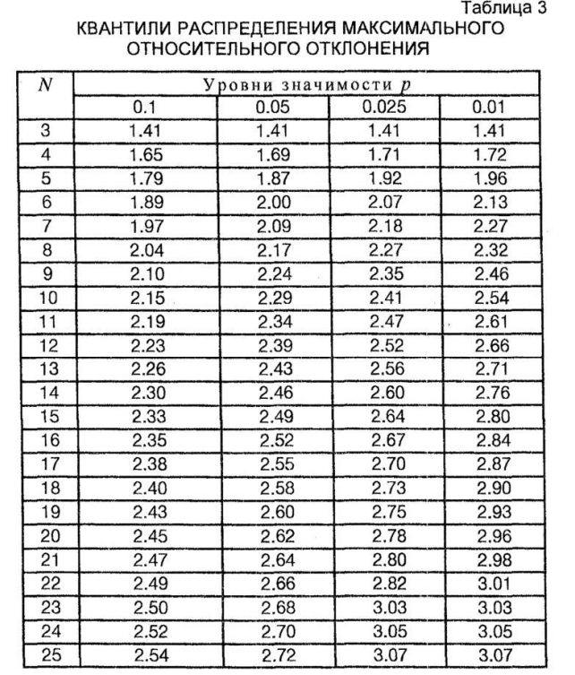
Ямал СПГ | 354.70
ВТБ | 327.40
Северсталь | 299.60
Металлоинвест | 289.90
ЭН+ Груп | 260.30
Evraz | 259.60
СИБУР Холдинг | 243.50
ММК | 229.60
Атомэнергопром | 210.60
Еврохим | 200.50
Татнефть | 198.90
Полюс | 167.40
Транснефть | 157.80
Фосагро | 129.70

Шаг 1
mx | 471.43
sx | 471.40
xmax | 2159.10
xmin | 129.70
n | 22
Tопмакс | 3.58 | >2,66 | Выброс по макимуму
Tопмин | 0.72 | <2,66 | Выброса по минимуму нет
Tкрит(0,05;22) | 2.66 |  | Исключаем Газпром

Шаг 2
mx | 391.06
sx | 290.06
xmax | 1245.90
xmin | 129.70
n | 21
Tопмакс | 2.95 | >2,64 | Выброс по макимуму
Tопмин | 0.90 | <2,64 | Выброса по минимуму нет
Tкрит(0,05;21) | 2.64 |  | Исключаем Сбербанк

Шаг 3
mx | 348.32
sx | 219.49
xmax | 1012.00
xmin | 129.70
n | 20
Tопмакс | 3.02 | >2,62 | Выброс по макимуму
Tопмин | 1.00 | <2,62 | Выброса по минимуму нет
Tкрит(0,05;20) | 2.62 |  | Исключаем Роснефть

Шаг 4
mx | 313.39
sx | 158.42
xmax | 775.50
xmin | 129.70
n | 19
Tопмакс | 2.92 | >2,6 | Выброс по макимуму
Tопмин | 1.16 | <2,6 | Выброса по минимуму нет
Tкрит(0,05;19) | 2.6 |  | Исключаем Лукойл

Шаг 5
mx | 287.72
sx | 115.38
xmax | 513.20
xmin | 129.70
n | 18
Tопмакс | 1.95 | <2,58 | Выброса по макимуму нет
Tопмин | 1.37 | <2,58 | Выброса по минимуму нет
Tкрит(0,05;18) | 2.58 |  | Выбросов нет

Итоговое множество для анализа
Компания | Чистая прибыль
Сургутнефтегаз | 513.20
Норильский никель | 512.90
Новатэк | 451.60
НЛМК | 371.70
Ямал СПГ | 354.70
ВТБ | 327.40
Северсталь | 299.60
Металлоинвест | 289.90
ЭН+ Груп | 260.30
Evraz | 259.60
СИБУР Холдинг | 243.50
ММК | 229.60
Атомэнергопром | 210.60
Еврохим | 200.50
Татнефть | 198.90
Полюс | 167.40
Транснефть | 157.80
Фосагро | 129.70

xmax | 513.20
xmin | 129.70
n | 18
Длина интервала | 74.18
Лябда | 0.0035

Начало интервала | Конец интервала | ni | pi | ni' = pi*n | ((ni-ni')^2)/ni
129.70 | 203.88 | 5 | 0.508 | 9 | 3.20
203.88 | 278.06 | 5 | 0.112 | 2 | 1.80
278.06 | 352.23 | 3 | 0.086 | 1 | 1.33
352.23 | 426.41 | 2 | 0.067 | 1 | 0.50
426.41 | 500.59 | 1 | 0.052 | 0 | 1.00
500.59 | 513.20 | 2 | 0.176 | 3 | 0.50
 | n | 18
 | l | 6

Экспоненциальное
l | 6
k | 1
ХИ кв опытное | 8.33
ХИ ка критическое | 9.488
Опытное значение < Критическое значение => выборка имеет экспоненциальное распределение

Страхование1
Агапов М.Я. ЭКМ-3,4 Срахование
1. Предприятие желает заключить договор страхования предпринимательского риска, связанного с претензиями потребителей по поводу бракованной продукции.
Вероятность брака на 1 производственной линии 5%, на второй 10%, на третьей 15%.
Изделия от всех трех линий поступают в один контейнер в объемах 1000, 1500 и 2000 от каждой производственной линии соответственно.
Найти:
1). Вероятность того, что случайное издели из контейнера бракованное
2). Страховую премию по договору, если страховая сумма равна 1000 д.е, а предел ответственности 15%.

 | 1 | 2 | 3
q | 0.05 | 0.1 | 0.15
v | 1000 | 1500 | 2000
(Bi)pi | 0.22 | 0.33 | 0.44 | Вероятность, что изделие в контейнере от i-ой производственной линии.

 | P(A) | 0.11
Вероятность того, что случайное изделие в конейнере бракованное составляет 11,11%.

Страховая премия | 16.67
Страховая премия составит 16,67 у.е

2. Фирма желает застраховать риск невозврата товарного кредита, которые предоставляют клиентам 4 ее филиала.
Первый филиал заключил 1300 договоров, из них по 195 кредит не был возвращен.
Второй филиал заключил 4200 договоров, из них по 420 кредит не был возвращен.
Третий филиал заключил 500 договоров, из них по 100 кредит не был возвращен.
Четвертый филиал заключил 2000 договоров, из них по 260 кредит не был возвращен.
Найти:
1). Какой филиал вероятнее всего имеет дело с рисками невозврата товарного кредита
2). Страховую премию по договору страхования риска, если страховая сумма равна 1500 д.е, а предел ответсвенности 50%

 | 1 | 2 | 3 | 4
v | 1300 | 4200 | 500 | 2000
v(невозврата) | 195 | 420 | 100 | 260
q | 0.15 | 0.1 | 0.2 | 0.13 | Вероятность невозврата в i-ом филиале
Bi(pi) | 0.1625 | 0.5250 | 0.0625 | 0.2500 | Вероятность того, что кредит выдан в i-ом филиале

 | Р(А) | 0.1219
Вероятность того, что произойдет невозврат кредита

По формуле Байеса найдем вероятность невозврата кредита в i-ом филиале

 | 1 | 2 | 3 | 4
P(Bi/A) | 0.2000 | 0.4308 | 0.1026 | 0.2667
Вероятнее всего невозврат кредита произойдет во втором филифле (43,08%)

Страховая премия | 91.41
Страховая премия составит 91,41 у.е

3-4. Вероятность разрушния объекта в результате несчастного случая составляет 2%, а повреждения 98% соответственно (1-0,02)
задача:
1). Построить схему частот разрушение/повреждения для 10 объектов
2). Найти ожидаемый ущерб, отклонение ущерба от ожидаемого и величину резерва при условии, что страховая сумма по договору страхования каждого объекта
составляет 1000 у.е

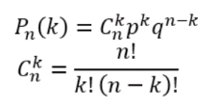
По формуле Бернулли

 |  |  |  |  |  | где n=10, p=0,02, q=0,98

k | 0 | 1 | 2 | 3 | 4 | 5 | 6 | 7 | 8 | 9 | 10
Pn(k) | 81.71% | 16.67% | 1.53% | 0.08% | 0.002976% | 0.000073% | 0.0000012% | 0.000000014% | 0.00000000011% | 0.0000000000005% | 0.0000000000000010%
k*Pn(k) | 0 | 0.16674955243 | 0.030627468813 | 0.0025002015358 | 0.00011905721599 | 0.00000364 | 0.000000074 | 0.00000000101 | 0.0000000000089 | 0.0000000000000452 | 0.00000000000000010

k^2 | 0 | 1 | 4 | 9 | 16 | 25 | 36 | 49 | 64 | 81 | 100
k^2*Pn(k) | 0 | 0.16674955243 | 0.061254937626 | 0.0075006046073 | 0.00047622886395 | 0.0000182 | 0.000000446 | 0.00000000708 | 0.0000000000708 | 0.0000000000004064 | 0.0000000000000010

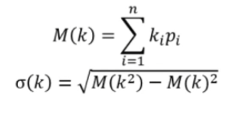

 | M(k) | 0.200
 | M(k^2) | 0.236
 | M^2(k) | 0.040
 | sigma(k) | 0.443

 | Ожидаемый ущерб=Страховая сумма*Ожидаемая частота разрушения
 | Отклонение ущерба=Страховая сумма*Среднеквадратическое отклонение частоты разрушения
 | Резерв=Ожидаемый ущерб+Отклонение ущерба

Ожид. Ущерб | 200
Отклонение | 442.72
Резерв | 642.72
Ожидаемый ущерб составит 200 у.е
Отклонение ущерба составляет 442,72 у.е
Необходимый резерв составляет 642,72 у.е

5. Вероятность разрушения объекта страхования составляет 3%. Какова вероятность того, что в 3000 страховых договоров, разрушение объекта произойдет не менее
чем в 100 и не более чем, в 200, при условии нормального распределения наступления страхового события?

 | k1 | 100
 | k2 | 200
 | n | 3000
 | p | 0.03
 | х1 | 1.070 |  | ф(х1) | 0.3577
 | х2 | 11.773 |  | Ф(х2) | 0.5

 |  | Р | 0.1423
Вероятность того, что из 3000 страховых договоров, разрушение объекта произойдет не менее, чем в 100 и не более чем, в 200 составляет 14,23%

6.Страховщик использует модель нормального распределения для анализа вероятных выплат по страховому портфелю.
Среднее значение страховой выплаты составляет 500 д.е, а стандартное отклонение 60 д.е
Найти вероятность того, что размер страховых выплат составит:
1). Более 510 д.е
2). Менее 450 д.е
3). Более 440 и менее 580 д.е
4). Найти вероятность, при которой отклонение страховой выплаты от среднего значения не превысит 3-ех сигм.
5). С вероятностью 0,95 определить интервал, в котором будет находиться размер страховой выплаты.
Найти ожидаемую величину отклонения страховой выплаты от среднего значения при данных условиях

 | k mean | 500
 | Sk | 60
 | k1 | 520
 | k2 | (+)беск
 | х1 | 0.33 |  | ф(х1) | 0.1293
 | х2 | (+)беск |  | Ф(х2) | 0.5

 |  | Р | 0.3707
Вероятность того, что размер страховых выплат составит более 510 д.е составляет 37,07%

 | k mean | 500
 | Sk | 60
 | k1 | 0
 | k2 | 450
 | х1 | -8.33 |  | ф(х1) | -0.5
 | х2 | -0.83 |  | Ф(х2) | -0.2967

 |  | Р | 0.2033
Вероятность того, что размер страховых выплат составит менее 450 д.е составляет 20,33%

 | k mean | 500
 | Sk | 60
 | k1 | 440
 | k2 | 580
 | х1 | -1.00 |  | ф(х1) | -0.3413
 | х2 | 1.33 |  | Ф(х2) | 0.4082

 |  | Р | 0.7495
Вероятность того, что размер страховых выплат составит от 440 до 580 составляет 74,95%

 | k mean | 500
 | Sk | 60
 | k1 | 320
 | k2 | 680
 | х1 | -3.00 |  | ф(х1) | -0.49865
 | х2 | 3.00 |  | Ф(х2) | 0.49865

 |  | Р | 0.9973
Вероятность того, что отклонение страховой выплаты от среднего значения не превысит 3-ех сигма составляет 99,73%

 | k mean | 500
 | Sk | 60
 | k1 | 500-b
 | k2 | 500+b
 | х1 | (-b/60)
 | х2 | (b/60)

 | 2Ф(b/60)=0,95
 | Ф(b/60)=0,475
 | b/60=1,96
 | b | 117.6
 | k1 | 382.4
 | k2 | 617.6
С вероятностью 0,95 интервал, которому будут принадлежать страховые выплаты составит от 382,6 до 617,6 д.е.
При этом ожидаемая величина отклонения страховой выплаты от среднего значения равна 117,6 д.е

Страхование2
Агапов М.Я. ЭКМ-3,4
Страхование (часть 2)
7. Имеются данные о распределении страховых выплат по договорам страхования

Размер страховых выплат, д.е |  | Кол-во страховых договоров
0 | 100 | 50
100 | 200 | 90
200 | 300 | 200
300 | 400 | 350
400 | 500 | 540
500 | 600 | 180
600 | 700 | 160
700 | 800 | 15

На уровне значимости а = 0,05 по критерию Пирсона проверить гипотезу страховщика о том,
что распределение страховых выплат по договорам страхования соответствует закону нормального распределения.

Нужно проверить неравенство

Формализуем исходную таблицу
yi | ni
50 | 50 |  | yi mean=a | 400
150 | 90 |  | sigma=Sy | 244.95
250 | 200
350 | 350
450 | 540
550 | 180
650 | 160
750 | 15

Заполним следующую таблицу
yi | ni | (yi-a)/Sy | Ф((yi-a)/Sy) | Ф(i+1)-ф(i) | n'=N(Ф(i+1)-ф(i)) | (ni-ni')^2/2
50 | 50 | -1.43 | -0.4236 | 0.0764 | 121 | 2527.18
150 | 90 | -1.02 | -0.3461 | 0.1170 | 185 | 4554.87
250 | 200 | -0.61 | -0.2291 | 0.1498 | 237 | 700.61
350 | 350 | -0.20 | -0.0793 | 0.1586 | 251 | 4862.85
450 | 540 | 0.20 | 0.0793 | 0.1498 | 237 | 45773.39
550 | 180 | 0.61 | 0.2291 | 0.1170 | 185 | 14.82
650 | 160 | 1.02 | 0.3461 | 0.0775 | 123 | 690.53
750 | 15 | 1.43 | 0.4236 | 0.0764 | 121 | 5627.97

N | 1585 |  |  |  | Хикв расчетное | 64752.23

 |  |  |  |  | Хикв критическое | 12.59

 |  | Расчетное значение превышает критическое, следовательно гипотезу о нормальности распределения страховых выплат следует отвергнуть.

8. Имеется предположение о том, что убытки рисков подчиняются экспоненциальному распределению.
Среднее значение ущерба от рисков по объекту за год оценивается в размере 1000 д.е.
Определить:
а) вероятность предъявления иска по страховой выплате в сумме 1200 д.е.;
б) вероятность того, что предъявленный иск будет не более 500 д.е.;
в) построить графики функций распределения вероятностей и плотности распределения вероятностей на интервале возможных убытков [0,600].

а). Функция распределения зависящая от значения некоторой случайной величины – вероятность того, что случайная величина окажется меньше этого значения.
Однако, 1200>1000
В случае непрерывной случайной величины вероятность конкретного значения случайной величины всегда будет равна нулю.

б).
 | а | 1000
 | λ | 0.001

P(0<иск<500)=F(500)-F(0)

 | F(500) | 0.3935
 | F(0) | 0.0000
 | P(0<иск<500) | 0.3935

 | Вероятность того, что иск не превысит 500 д.е составляет 39,35%

в).
x | F(x) |  | x | f(x)
0 | 0.0000 |  | 0 | 0.00100
50 | 0.0488 |  | 50 | 0.00095
100 | 0.0952 |  | 100 | 0.00090
150 | 0.1393 |  | 150 | 0.00086
200 | 0.1813 |  | 200 | 0.00082
250 | 0.2212 |  | 250 | 0.00078
300 | 0.2592 |  | 300 | 0.00074
350 | 0.2953 |  | 350 | 0.00070
400 | 0.3297 |  | 400 | 0.00067
450 | 0.3624 |  | 450 | 0.00064
500 | 0.3935 |  | 500 | 0.00061
550 | 0.4231 |  | 550 | 0.00058
600 | 0.4512 |  | 600 | 0.00055

График функции распределения
График функции плотности распределения

9. Предположим, что страховая сумма составляет 1500 д.е, предел ответственности 90%, а условная франшиза стоит 150 д.е
Определить:
размер страхового возмещения (СВ), если
1) Ущерб равен 100 д.е
2) Ущерб составляет 500 д.е

1).
Сумма к компенсации | 90
90 д.е<150 д.е
Сумма компенсации меньше условной франшизы, она не будет компенсированна
СВ=0

2).
Сумма к компенсации | 450
450 д.е>150д.е
Сумма компенсации больше условной франшизы, она будет компенсированна
СВ=450 д.е

10. Имеется совокупность данных, характеризующая объемы страховых сумм и страховых взносов за 10 периодов.
Статистическая оценка возникновения страхового события 0,05.
Нагрузка равна 0,2.
Страх.сумма | 1500 | 1700 | 2000 | 1600 | 3000 | 3100 | 2500 | 4500 | 1000 | 6200
Страх.взнос | 300 | 400 | 400 | 500 | 1000 | 650 | 750 | 200 | 550 | 900

Определить:
величину нетто-ставки страховой премии,проанализировать разбиение ее на основную часть и премию за риск.
Уровень значимости 0,95.

q | 0.05
CCmean | 2710
CBmean | 565

 |  | где, То-основная часть
 |  | Тр-рисковая надбавка

 |  |  | Фобр(0,95) | 1.6400
 |  |  | σв | 259.3260

То | 1.0424 |  | Тр | 2.6047

Тн | 3.65
Нетто-ставка составит 3,65% страховой суммы.

 | Брутто-ставка
 | Тб=Тн/(1-f)

Тб | 4.56
Брутто-ставка составит 4,56%.
Т.е 4,56% от страховой суммы будет составлять страховая премия

11. Имеется функция распределения ущерба

Нужно:
1).оценить величину ожидаемого ущерба (М(х))
2).оценить величину разброса (σ(х))
3).вычислить вероятность, что ущерб принадлежит интервалу [M(x)-σ(х); M(x)+σ(х)]

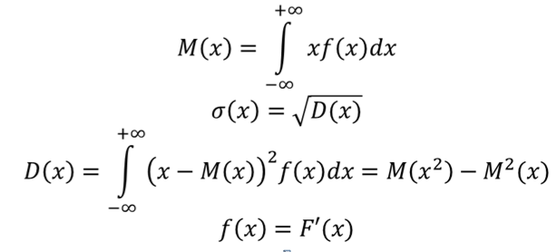

1).

 | M(x) | 8

 | M(x^2) | 72.33
 | M^2(x) | 64
 | D(x) | 8.33

2). | σ(х) | 2.88617

3).
 | M(x)-σ(х) | 5.11
 | M(x)+σ(х) | 10.89

 | P(5,11<x<10,89)=F(10,89)-F(5,11)=0,789-0,211=0,578
 | С вероятностью 57,8% ущерб принадлежит интервалу [M(x)-σ(х); M(x)+σ(х)]

VAR-оценка риска
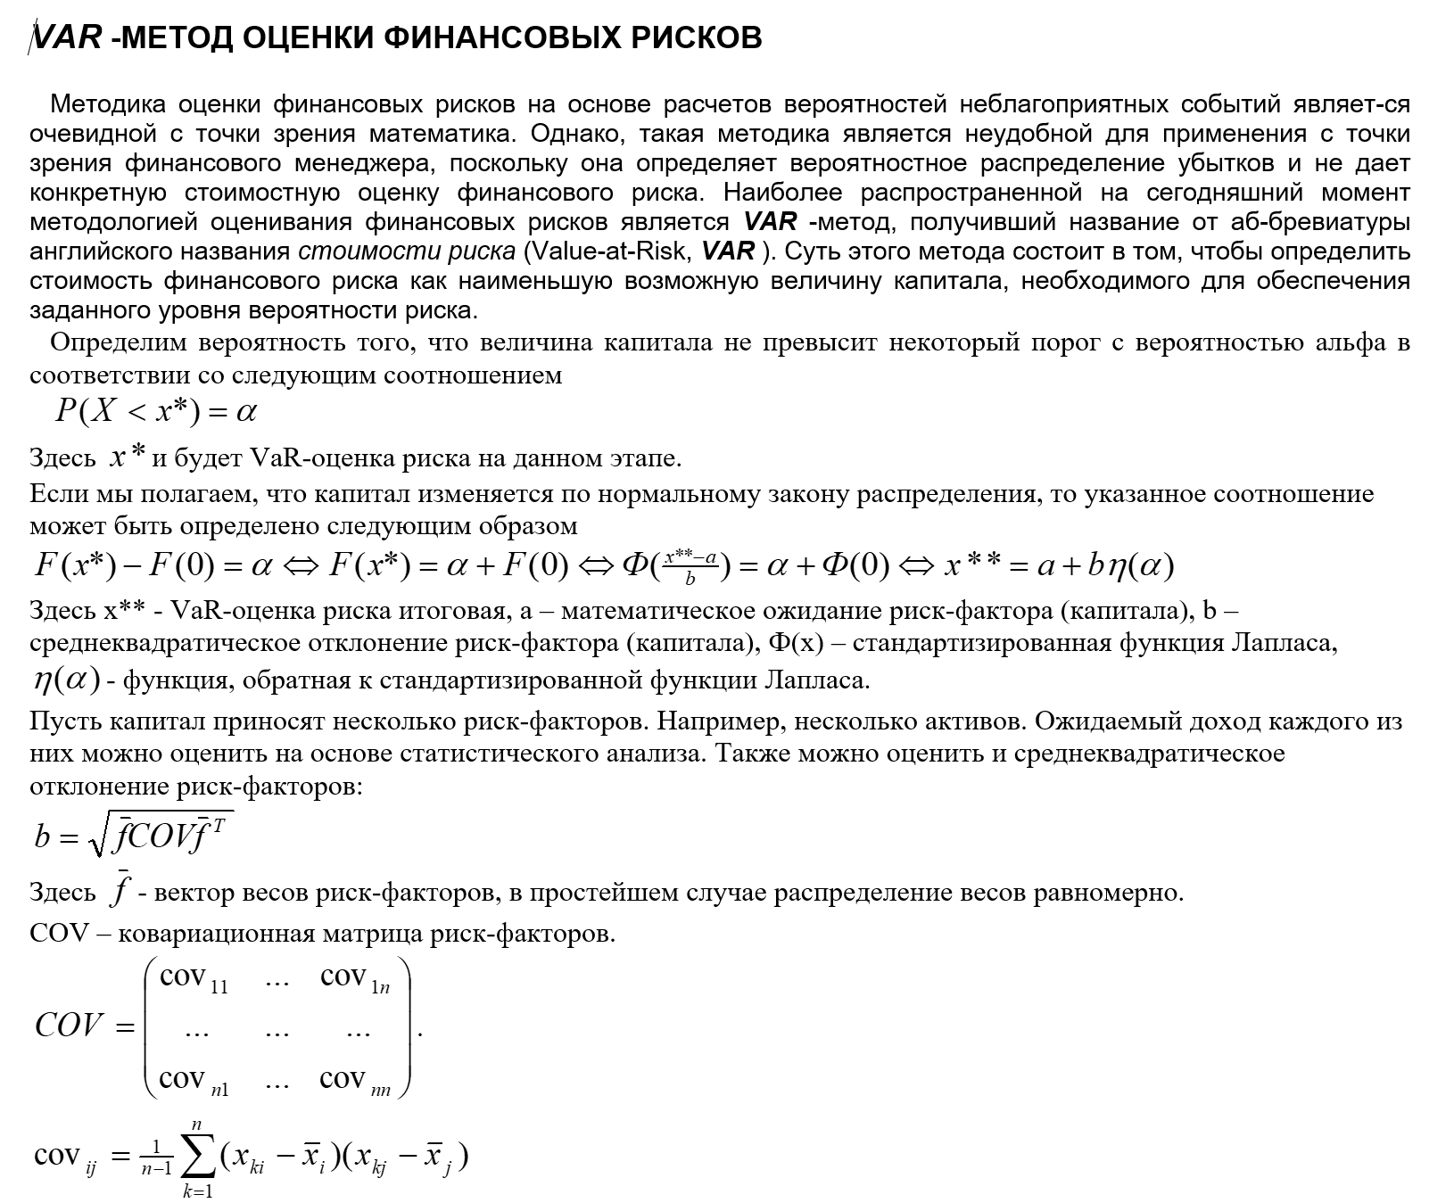
Задача: рассматривается инвестиционный портфель, в который входят 3 актива.
По каждому активу имеются статистические данные о его доходности за 10 периодов.
Определить структуру портфеля при агрессивном, пассивном и компромисном подходе,
оценить ожидаемый доход, погрешность и VaR.

 |  | Х1 | Х2 | Х3
 |  | 0.07 | 0.16 | 0.14
 |  | 0.08 | 0.13 | 0.13
 |  | 0.10 | 0.05 | 0.09
 |  | 0.05 | 0.21 | 0.07
 |  | 0.12 | 0.14 | 0.16
 |  | 0.06 | 0.23 | 0.18
 |  | 0.20 | 0.24 | 0.22
 |  | 0.15 | 0.15 | 0.27
 |  | 0.09 | 0.08 | 0.24
 |  | 0.14 | 0.03 | 0.12
 | mean | 0.11 | 0.14 | 0.16

sum(x1mean; x2mean; x3mean) |  |  |  | 0.41
Фобр(0,95) |  |  |  | 1.96

1). Агрессивный подход

 | f1 | f2 | f3
 | 0.2576 | 0.3468 | 0.3956

2). Пассивный подход
 | Мера рискованности актива

 |  |  |  |  |  |  |  | Мера безрискованности актива

 |  | Х1^2 | Х2^2 | Х3^2
 |  | 0.0049 | 0.0256 | 0.0196
 |  | 0.0056 | 0.0169 | 0.0169 |  |  |  | Доля актива в портфеле
 |  | 0.0100 | 0.0025 | 0.0081
 |  | 0.0025 | 0.0441 | 0.0049
 |  | 0.0144 | 0.0196 | 0.0256
 |  | 0.0036 | 0.0529 | 0.0324
 |  | 0.0400 | 0.0576 | 0.0484
 |  | 0.0225 | 0.0225 | 0.0729
 |  | 0.0081 | 0.0064 | 0.0576
 |  | 0.0196 | 0.0009 | 0.0144
 | mean | 0.0131 | 0.0249 | 0.0301
 | sigma | 0.04463 | 0.06882 | 0.06194 |  | sum | 0.17539
 | fi* | 0.25448978667 | 0.39237767255 | 0.35313254078
 | fi** | 0.74551021333 | 0.60762232745 | 0.64686745922 |  | sum | 2

 | fi | 0.3728 | 0.3038 | 0.3234

3). Компромиссный подход
 | f1 | f2 | f3
 | 0.3333 | 0.3333 | 0.3333 | fi=1/nактивов

 | Ковариационная матрица |  |  | n=3, m=10, Фобр(0,95)=1,96

 |  | x1 | x2 | x3
 | x1 | sx12
 | x2 | covx1x2 | sx22
 | x3 | covx3x1 | covx3x2 | sx32

 |  | Х1 | Х2 | Х3
 | Х1 | 0.00199225 | -0.000086 | 0.001404
 | Х2 | -0.000086 | 0.004736 | 0.000836
 | Х3 | 0.001404 | 0.000836 | 0.003836

 | f act | 0.2576 | 0.3468 | 0.3956 |  | f act | fpas | fcom
 | f pas | 0.3728 | 0.3038 | 0.3234 |  | 0.2576 | 0.3728 | 0.3333
 | f com | 0.3333 | 0.3333 | 0.3333 |  | 0.3468 | 0.3038 | 0.3333
 |  |  |  |  |  | 0.3956 | 0.3234 | 0.3333

 |  |  |  | sigma1(act) | 0.0425
 |  |  |  | sigma2(pas) | 0.0400
 |  |  |  | sigma3(com) | 0.0406

 |  |  |  | m1(act) | 0.1405
 |  |  |  | m2(pas) | 0.1349
 |  |  |  | m3(com) | 0.1365

 |  |  |  | VaR(0,95) 1 act | 0.2237
 |  |  |  | VaR(0,95) 2 pas | 0.2132
 |  |  |  | VaR(0,95) 3 com | 0.2162

 | ВЫВОД:
 | 1. При агрессивном подходе 25,76% в портфеле займет актив Х1, 34,68% займет актив Х2, 39,56% займет актив Х3.
 | Ожидаемый доход составит 14,05%, погрешность 4,25%.
 | С вероятностью 0,95 доход не превысит 22,37%.

 | 2. При пассивном подходе 37,28% в портфеле займет актив Х1, 30,38% займет актив Х2, 32,34% займет актив Х3.
 | Ожидаемый доход составит 13,49%, погрешность 4,00%.
 | С вероятностью 0,95 доход не превысит 21,32%.

 | 3. При компромиссном подходе, доля каждого актива в портфеле составит 33,33%
 | Ожидаемый доход составит 13,65%, погрешность 4,06%.
 | С вероятностью 0,95 доход не превысит 21,62%.

